1.G.1.
1.G.1. Gráfico. Matrícula, secciones y establecimientos. Provincia de Buenos Aires. Año 2017



3.817.295 Matrícula



169.474 Secciones

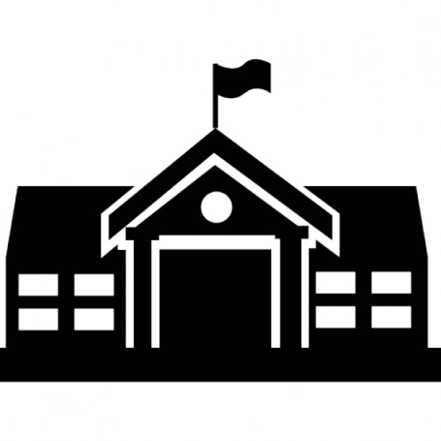

15.815 Establecimientos

Fuente: Censo Provincial de Matrícula Educativa 2017.
Elaboración: Dirección Provincial de Estadística.

